몬스터 상세 설정
 | 몬스터 상세 설정

이름 | 울보 슬라임 | 배치 위치 | 수원(물의 도시니까) | 참고 이미지

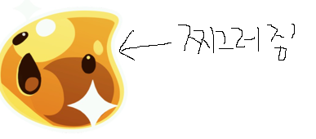
종족 | 슬라임 | 역할 | 일반

공격 컨셉 | 자신의 점액질을 내뿜어 공격한다.(투사체)

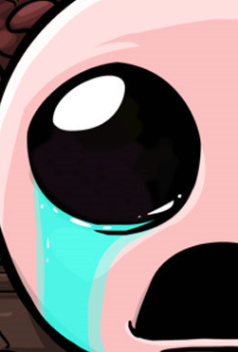

스킬 컨셉 | 1. 슬라임의 눈물 상대에게 투사체 형식의 눈물 점액질을 발사한다.

몬스터 배경 설정 | 마신의 지구 침공 이후 어리둥절한 채로 지구를 떠돌던 슬라임 몬스터. 심성은 나쁘지 않아 인간의 공격으로 인해 한 쪽 얼굴이 찌그러졌다. 허겁지겁 울면서 도망치던 슬라임이 도착한 곳이 바로 물의 도시 수원. 인간에 대한 원망과 두려움으로 인해 하루 종일 울고 다녀서 수원이 물에 잠기기 일보 직전이다. (인게임 구현에 텍스트를 넣을 수 있다면) "인간은 정말 나빠!" "울거야.. 울어버릴 거라구!"

기획의도 | 미워할 수 없는 귀여운 몬스터를 넣고 싶었다.. 간단하면서 귀여운 몬스터를 생각하니 슬라임이 생각이 났다. 인간에게 맞아서 한 쪽 얼굴이 찌그러진 정도라면 리소스 수정도 쉬울 것 같고, 아이작을 생각하니 펑펑 울면서 투사체를 쏜다는 기획이 떠올랐다. 액체 몬스터 + 액체 투사체 + 슬라임.. = 수원 에 배치가 적합할 것이라는 생각이 들었다.

